Quick Response
QUICK RESPONSE PDCA
VIM Data
 |  | Valeo / Contact name [1] |  | PRODUCT (Designation + Ref) [2] |  |  |  |  |  | ORIGIN [3] |  |  |  | Which LLC was already issued on similar problem? [21] |  |  |  | Supplier Incident Details
 |  | Guylaine MIDOUX (Ms) (SQA Site Technician) |  | PPC VM4 REV ACW + W000026780 |  |  |  |  |  | Warranty |  | Supplier |  | VWS-W11CHA1-2210-006: Root cause OCC: The tunnel of passage good parts not locked Corrective Actions: 1-Improve the work station lay out by ( limit the maximum quantity subassembly , separate the storage of subassembly and the coin of tunnel passage good parts 2-Close the coin and program the opening with condition end of cycle clipping operation( Relate the openinig and the closing of the coin to the clipping cycle =10 parts of each cycle) 3-Add a sensor end of cycle on the punch to condition the opening of the coin only after the end of the clipping operation cycle Rootcause NonDet: Limit control of Camera Corrective Actions: 1-Launch design of experiment to Improve the control based on accepted limit of clipping 2-Review the checklist of process/equipement validation (Add a specific validation of camera position and color ) |  |  |  | Supplier Incident number | VWS-W11CHA1-2403-011
 |  |  |  |  |  |  |  |  |  | 0km Return |  | Logistic |  |  |  |  |  | Valeo SRM Incident number | VWS-W11CHA1-2403-011
 |  |  |  |  |  |  |  |  |  | Internal |  | Project |  |  |  |  |  | Date of Valeo notification | 2024-03-26
 |  |  |  |  |  |  |  |  |  |  |  | Safety |  |  |  |  |  | Opened date & Time | 2024/03/26 - 13:06

 | WHAT IS THE PROBLEM ? > Use 5W + 2H to know what is the Current Situation ? |  |  |  |  |  |  |  |  |  |  |  |  | Did you detect any VARIABILITY during sorting ? [22]
 | 5W2H |  |  |  |  |  | CHARACTERIZATION |  |  |  |  |  |  |  | Real data of the detected VARIABILITY...? ( please identify the involved standards ) | Standard issue?[28] | Deployment issue?[29] | Enforcement issue?[30] | Factor(s) to include in FTA Occ or FTA Non Det
 | WHAT happened? [4] | Customer claim: The Driver Side Front Wiper Motor gave a DTC during the PreRolls electrical check and blew the fuse of the vehicle. The DTC is B1131-08: general Failure-Bus signal / message Failures. Valeo view: during our analysis, we identified an abnormality in the terminal assembling. It wasn't properly locked. Barcode: 26780 045.4 0904 & 26780 047.4 1831 |  |  |  |  | What is the difference between good and bad parts? [11] |  |  | Bad part: Terminal assembling wasn't properly locked.The pin is little bit pushed and is no more isolated from the motor cover and generate a short circuit. Good Part : Terminal is well locked Standard: Teriminal is is well locked |  |  |  | 1/ ... in the MACHINE SETTINGS [23] | NO | NO | NO | NO | NO

 | WHY is it a problem? [5] | Customer view: Front wiper motors are not working in a VIN RA78890. The DS FWM is not functional and blew the fuse of the vehicle Valeo view: Causes motor to short circuit |  |  |  |  | Was part produced in the standard process? [12] |  |  | Yes, the parts was produced in the normal process without a special event |  |  |  | 2/ ... in the OPERATIONS [24] | NO | NO | NO | NO | NO

 | WHEN detected [6] | 15-03-2024 at the customer and 25-03-2024 at Valeo Chatellerault. |  |  |  |  | When was it manufactured at Supplier? [13] |  |  | Part1:14/02/2024 at 20h05 Part2:16/02/2024 at 18h31
 |  |  |  |  |  |  |  |  |  |  |  |  |  | 3/ ... in the QUALITY CONTROLS [25] | NO | NO | NO | NO | NO
 | WHO detected? [7] (name of operator) | FORD operator and Mr. Charly Alaphilippe (Valeo APU quality engineer) |  |  |  |  | Who manufactured? [14] |  |  | Controle finale: Fatma bougatef Level B Ismahen bensir Level B Insertion : Hbiba 3075 Level B

 | WHERE detected? [8] | At Prerolls, during the electrical check at the final customer. At Valeo Chatellerault |  |  |  |  | In which other application or processes product is used? [15] |  |  | W000068615/W000067337/W000022745/W000026780 SLP site and SKW site and Chatellerault. |  |  |  | 4/ ... in the RAW MATERIAL [26] | NO | NO | NO | NO | NO

 | HOW detected? [9] | Customer view: It was confirmed in the repair area. After changing the fuse in the vehicle, the nok motor blew it again. Then a new motor was assembled in the same vehicle and it worked without any issue. Valeo view: Duringtest on table of the motor and confirmed during disassembling. |  |  |  |  | Are we capturing the defect when reinjecting product in normal process? [16] |  |  | 1- The electrical tester detected the bad part ( teminal position detected by camera) 2-Final control: part was detected by operator
 |  |  |  |  |  |  |  |  |  |  |  |  |  | 5/ ...in the PROJECT ACTIVITY [27] Category applicable until SOP + 6 Months | NO | NO | NO | NO | NO
 | HOW MANY bad parts? [10] | 2 |  |  |  |  | Did a similar problem happen previously at customer or internally? [17] |  |  | VWS-W11CHA1-2210-006

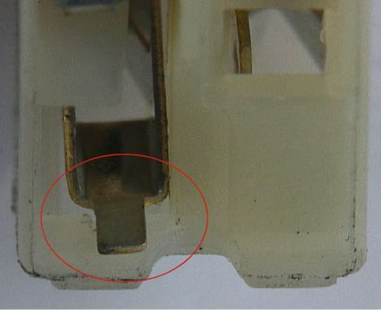
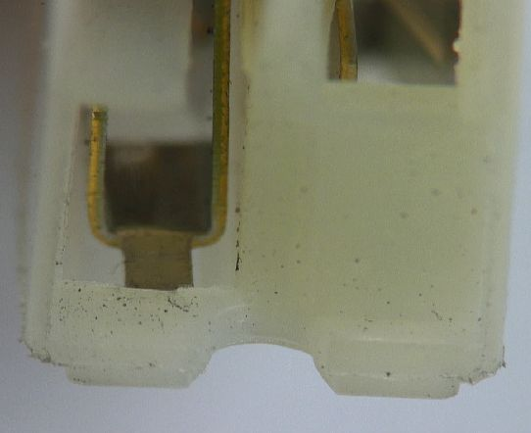
 | 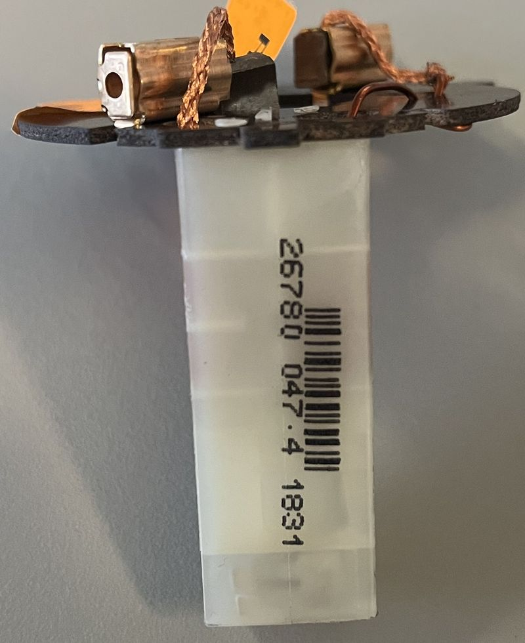 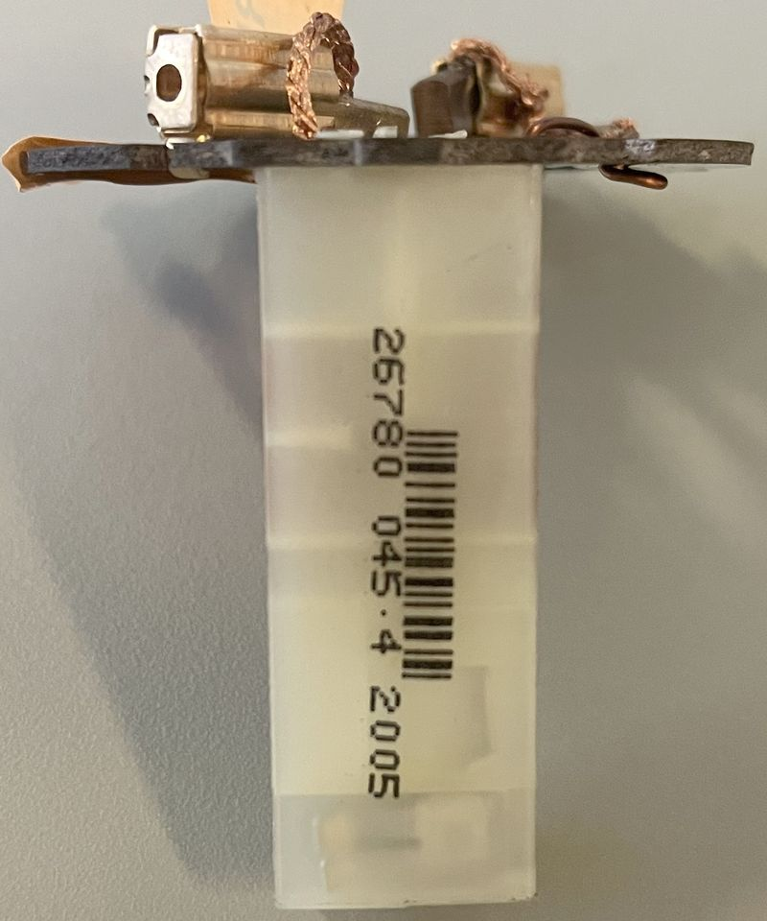 BAD PART [18] |  |  |  |  |  | GOOD PART [19] |  |  |  |  |  |  | WHAT ARE THE IMMEDIATE COUNTERMEASURES (24 hours)?

 |  |  |  |  |  |  |  |  |  |  |  |  |  | 1. IMMEDIATE COUNTERMEASURES IN SUPPLIER PERIMETER ? [31] |  |  | WHO |  | DATE | WHERE

 |  |  |  |  |  |  |  |  |  |  |  |  |  | Quality alert |  |  | Aymen G |  | 2024-03-26 | AVO Plant

 |  |  |  |  |  |  |  |  |  |  |  |  |  | Sorting activity for all AVO Stock and the similars part number |  |  | Ameni B |  | 2024-03-26 | AVO Plant

 |  |  |  |  |  |  |  |  |  |  |  |  |  | Inform all the concerned Valeo plants |  |  | Aymen G |  | 2024-03-26 | AVO Plant

 |  |  |  |  |  |  |  |  |  |  |  |  |  | QRQC meeting |  |  | Bacem DH |  | 2024-03-26 | AVO Plant

 | SORTING ACTIVITY to protect customer [20]

 |  |  | Nb. NG Parts | Nb. Sorted |  | PPM |  |  | Sorting date | WHO |  | Identification OK parts |  | 2. IMMEDIATE COUNTERMEASURES IN VALEO LINE ? [32] |  |  | WHO |  | DATE | WHERE
 | -Results of sorting in Valeo Customer plant |  |  |  | = | '----' |  | PPM
 | -Results of sorting in Valeo plant |  |  | 28180 |  | 0 |  | PPM | 2024-03-27 | Aymen G |  | Dot color on the PPC |  | Sorting activity for the suspected parts for All concerned Valeo plants |  |  | Aymen G |  | 2024-03-27 | Valeo Chatellerault
 | -Results of sorting in Other Valeo plants |  |  | 7560 |  | 0 |  | PPM |  | Elżbieta Odrzywolska+Alan GONZALES
 | -Results of sorting in Transport |  |  | 13776 | = | 0 |  | PPM | 2024-03-27 | Elżbieta Odrzywolska
 | -Results of sorting in Valeo Logistics platform |  |  |  |  | '----' |  | PPM
 | -Results of sorting in Supplier Logistics platform |  |  |  | = | '----' |  | PPM
 | -Results of sorting in Supplier plant |  | 0 | 2184 | = | 0 |  | PPM
 | -Results of sorting in after-sales stocks |  |  |  | = | '----' |  | PPM
 | TOTAL SORTING |  | 0 | 51700 | = | 0 |  | PPM

 | Production dates of sorted parts | From | To |  |  |  |  | First certified good shipment: |  |  | Label's Number |  | Date
 |  | 2024-02-27 | 2024-03-12 |  |  |  |  |  |  |  | TBD |  | TBD
 | Period of NG parts | Earliest NG part Date | Latest NG part Date |  |  |  |  |  |  |  | Identification OK parts / OK pallets

 | VALEO CAN DETECT THE DEFECT ON THE PRODUCTION LINE AT 100% (YES/NO) ? |  |  |  |  |  |  |  |  |  | If not, Supplier must set up a control at 100% on the Valeo line

Assign
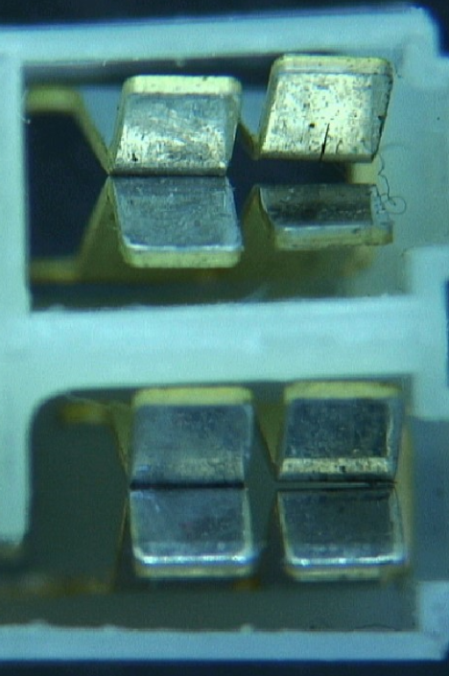
ASSIGNMENT / BREAKDOWN
N° | ASSIGNMENT [1] | RESULTS [2] | WHO [3] | Due date [4] | Done date [5]
1 | Prepare the work instruction of the sorting | Prepared and validated | Lassaad Ch | 2024-03-27 | 2024-03-27
2 | Lauch the sorting and audit the station | Launched at 9h30 (2780 to be sorted in the ref 780 ) | Lassaad Ch | 2024-03-27 | 2024-03-27
3 | audit the station by yellow rabbit | validated by Yellow rabbit ( detected by Operator) | Anis Oth | 2024-03-27 | 2024-03-27
4 | Send the work instruction to all infected Plan to start the sorting (SLP/Skawina/ Chatel) | Sorted launched at Chatel by Avo resident | Aymen | 2024-03-27 | 2024-03-27
5 | Check the historic of defect at 14/02/2024 and 16/02/2024 | We havn't found an issue at 14/02/2024 but at 16/02/2024 there are 16 parts with deformed contact 14 Feb: noting signaled at QRQC 16 Feb: QRQC opened for deformed motor connector Root cause: bloked matrice at machine 1121 Correction actions: cleanning the matrice | Haithem | 2024-03-27 | 2024-03-27
6 | Check the terminal from behind by microscrop and see if there is any traces | No traces was remarked on the terminal from behind | Aymen | 2024-03-27 | 2024-03-27
7 | Ask operators that made the defect | No special event | Lassaad Ch | 2024-03-27 | 2024-03-27
8 | Pass bad parts to check the electrical tester (Camera) | terminal not clipped over the plastic box => detected Terminal not clipped at the limit up => not detected | Bacem Dh | 2024-03-27 | 2024-03-27 | 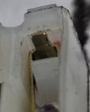 | 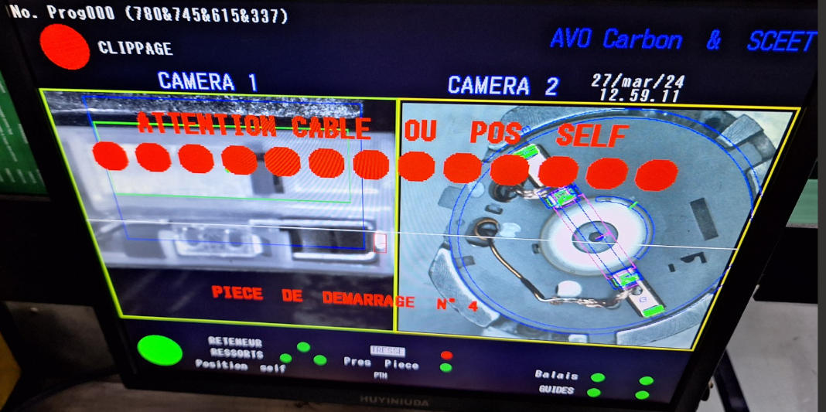
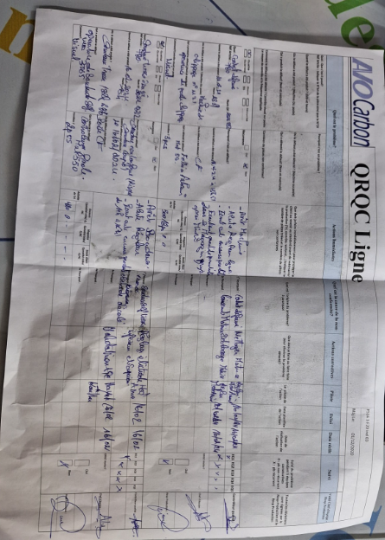
9 | Check when CSL1 was launched at AVO | Lauched at 20/02/2024 | Lassaad Ch | 2024-03-27 | 2024-03-27
10 | Check with maintenance what happen this day | RAS: security defect 05/02/2024 and sensor for jail was changed 27/03/2024 | Kamel M | 2024-03-27 | 2024-03-27
11 | Check with the setter the historic of the day of 14 Feb at the clipping machine | The setter has an issue with a spring of one pine that day and was replaced and QRQC was opened 16 Feb | Anis Oth | 2024-03-28 | 2024-03-28
12 | Check with the operator the historic of the issue at 14 Feb the clipping machine | The operator affirm that she heard a loud soud in the machine and she informed the setter who has replaced the spring | Anis Oth | 2024-03-28 | 2024-03-28
13 | upgrade the camera for line 2 to detect not full clipping | Checked and tested with limit samples | Becem Dh | 2024-03-28 | 2024-03-28
14 | Check if the dimension of the punch is checked (maintenance / reception ..) |  | Kamel M | 2024-03-29
15 | Check with the maintenance what is the preventibve L2 for the spring of the clipping machine |  | Kamel M | 2024-03-29
16 | Reproduction of the defect at the clipping machine |  | Anis Oth | 2024-03-29
17
18
19
20
21
22
23
24
25
26
27
28
29
30

StEDE3 Matrix
 | StEDE3 Workstation Assessment v2.5
 |  |  |  |  |  |  | 0

Supplier :
Plant location :
Assessment date : |  |  | StEDE3 ASSESSMENT RESULT : |  |  |  | 0/ 9
Workstation assessed :
Assessor / Company
Setter :
Operator : |  |  |  |  |  |  | For supplier self assesment activity, column to be assessed by:
Step 1 : 360° Variability Hunting |  |  | Step 2 : StEDE3 Matrix |  |  |  | Direct Manager of the user |  | Manager from an other APU/Department

Silent Workstation observation for 10/15 min, to detect any potential Variability related to : - machine settings - operator activities - quality controls |  |  | StEDE3 Matrix Excellence Through Standards |  |  |  | EXISTING ? | DEPLOYED ? How were the users trained to apply this STANDARD ? ( including their Direct Manager if not the trainer ) | ENFORCED ? What is the Direct Manager of the users doing to ensure the strict and continuous EXECUTION of this STANDARD ?
 |  |  |  |  |  |  | Clear, Visible, Quantified, Doable. | Respected by users. Can be explained by users. | The Direct Manager checks on genba the respect of the standards and in case a gap is found an action is defined
 |  |  | For a given Process / Workstation : Are StANDARDS for… | … Set-up Parameters … |  | Parameters list, values and limits and necessary work instructions to set the machine/workstation up for production of the selected part number (to be compared with those used during the FDPR / IS) |  |  |  | 
 |  |  |  | ... Work Instructions … |  | Instructions defining how to operate the station safely, to produce parts, and how to maintain the equipment. |  |  |  | 
 |  |  |  | … Quality Controls … |  | Activities to control the quality of the operation or of the product after transformation to ensure only good parts are transferred to the next station |  |  |  | 

 | Conclusion :

Step 3 : Findings
StEDE3 Matrix Excellence Through Standards |  | EXISTING ? | DEPLOYED ? | ENFORCED ? |  | "Reduction of the variability in our processes, being production or administrative, is key to ensure the sustainability of any continuous improvement"
0 / 9 |  | Clear, Visible, Quantified, Doable. | Respected by users. Can be explained by users. | Audited by direct manager on Genba at a frequency defined based on frequency of usage of standard. | Category (Ex / Dep / Enf) | Findings and next steps |  |  | Owner | Date | Status | Is FMEA update required ? Yes / No | If "Yes", done date
For a given Process / Workstation : Are StANDARDS for… | ...Set-up Parameters … | 0 | 0 | 0 |  | Finding #1 : Next step :

 |  |  |  |  |  | Finding #2 : Next step :

 |  |  |  |  |  | Finding #3 : Next step :

 | ... Work Instructions … | 0 | 0 | 0 |  | Finding #1 : Next step :

 |  |  |  |  |  | Finding #2 : Next step :

 |  |  |  |  |  | Finding #3 : Next step :

 | ...Quality Controls … | 0 | 0 | 0 |  | Finding #1 : Next step :

 |  |  |  |  |  | Finding #2 : Next step :

 |  |  |  |  |  | Finding #3 : Next step :

 | VALEO signature |  |  |  |  |  | SUPPLIER signature

